3LDK_5_position
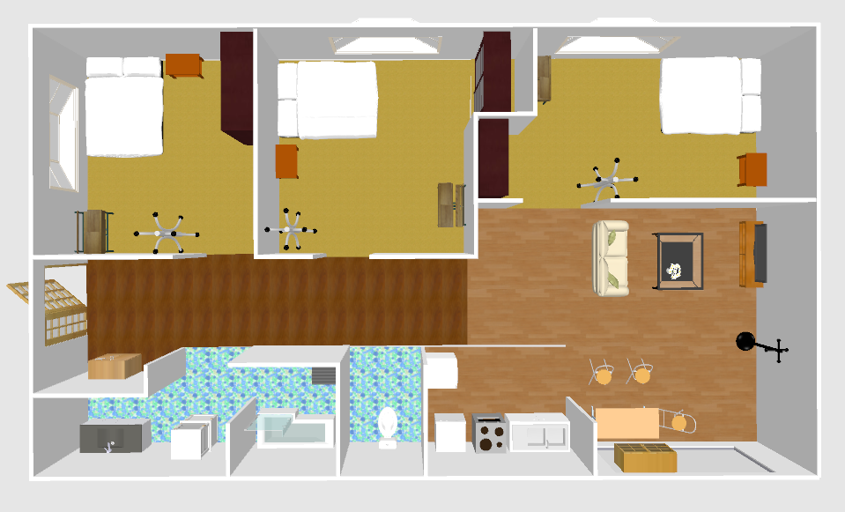
index | theta | x | y | sin | cos |  |  |  |  |  |  |  | 5.52 | -0.1 | -0.552
0 | 157.06 | -0.552 | -0.43 | -0.389766964 | 0.9209135213 |  |  |  |  |  |  |  | 5.98 | 1 | 5.98
1 | 175.61 | 5.98 | -0.45 | -0.0765450084 | 0.997066127 |  |  |  |  |  |  |  | 6.17 | 0.9 | 5.553
2 | 146.34 | 5.553 | -0.45 | -0.5542634787 | 0.8323412738 |  |  |  |  |  |  |  | 6.37 | 0.2 | 1.274
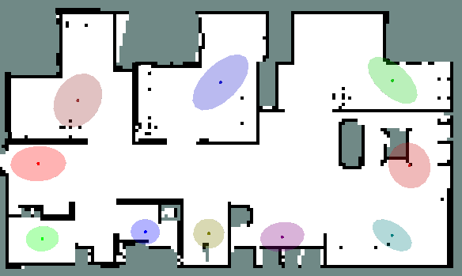
3 | 153.44 | 1.274 | -0.49 | -0.4471347414 | 0.8944666137 |  |  |  |  |  |  |  | 6.57 | 0.3 | 1.971
4 | 80.95 | 1.971 | -0.46 | -0.9875514497 | -0.157296326 |  |  |  |  |  |  |  | 6.65 | 0.4 | 2.66
5 | 83.33 | 2.66 | -0.82 | -0.993231602 | -0.1161506982 |  |  |  |  |  |  |  | 6.57 | 1 | 6.57
6 | 81.41 | 6.57 | -1.17 | -0.9887824648 | -0.1493627706 |  |  |  |  |  |  |  | 6.15 | 0.6 | 3.69
7 | 177.6 | 3.69 | -1.07 | -0.0418756537 | 0.9991228301 |  |  |  |  |  |  |  | 6.22 | 0.7 | 4.354
8 | 172.73 | 4.354 | -0.82 | -0.1265452365 | 0.9919608375 |  |  |  |  |  |  |  | 5.92 | 0.8 | 4.736
9 | 168.98 | 4.736 | -0.8 | -0.1911516363 | 0.9815605187 |  |  |  |  |  |  |  | 5.57 | 0.1 | 0.557
10 | 176.39 | 0.557 | -0.82 | -0.0629647071 | 0.9980157542 |  |  |  |  |  |  |  | 5.71 | 1 | 5.71
11 | 126.93 | 5.71 | -1.47 | -0.7993701696 | 0.6008388569 |  |  |  |  |  |  |  | 5.96 | 1 | 5.96
12 | -164.28 | 0.96 | -1.8 | 0.2709364723 | 0.9625972304 |  |  |  |  |  |  |  | 5.9 | 0.5 | 2.95
13 | -172.83 | 2.95 | -1.43 | 0.1248137464 | 0.9921801896 |  |  |  |  |  |  |  | 6.4 | 0 | 0
14 | -172.8 | 0 | -1.49 | 0.1253332336 | 0.9921147013
15 | 58.42 | 6.61 | -2.9 | -0.8519097878 | -0.5236885653
16 | 50.74 | 6.59 | -3.09 | -0.7742822044 | -0.6328404759
17 | 47.37 | 6.6 | -3.25 | -0.7357425748 | -0.6772612964
18 | 30.23 | 6.56 | -3.37 | -0.5034724109 | -0.8640113029
19 | 63.86 | 6.13 | -3.27 | -0.8977202215 | -0.4405660041
20 | 77.81 | 6.26 | -3.09 | -0.9774527625 | -0.211154202
21 | 74.74 | 6.23 | -2.93 | -0.9647414015 | -0.2631995976
22 | 72.5 | 6.21 | -3.11 | -0.9537169507 | -0.3007057995
23 | 69.69 | 6.2 | -3.24 | -0.9378283686 | -0.3470993388
24 | 105.19 | 5.87 | -3.33 | -0.9650622404 | 0.2620207475 |  |  |  |  | 玄関 | ⇒ | 玄関 廊下
25 | 92.05 | 5.83 | -3.13 | -0.9993599909 | 0.0357716163 |  |  |  |  |  |  | きいろ
26 | 80.63 | 5.85 | -2.92 | -0.9866575436 | -0.1628093719
27 | 87.89 | 5.66 | -2.97 | -0.999321983 | -0.0368181239 |  |  |  |  | 新規 | ⇒ | 広場
28 | 101.76 | 5.49 | -3.09 | -0.9790099154 | 0.2038126237 |  |  |  |  |  |  | みどり
29 | 108.4 | 5.55 | -3.26 | -0.9488760116 | 0.3156490369
30 | 31.04 | 3.25 | -3 | -0.515636365 | -0.8568075274
31 | 19.41 | 3.03 | -3.09 | -0.3323257502 | -0.9431646705
32 | 31.24 | 2.84 | -3.09 | -0.51862404 | -0.8550024007
33 | 39.93 | 3.1 | -2.84 | -0.6418512304 | -0.7668291844
34 | 45.11 | 3.14 | -2.72 | -0.7084630248 | -0.7057479313
35 | 51.03 | 3.02 | -2.57 | -0.7774753663 | -0.6289133921
36 | 74.63 | 2.84 | -2.65 | -0.9642343169 | -0.2650512819
37 | 57.55 | 2.93 | -2.86 | -0.843860007 | -0.536563406
38 | 40.17 | 2.9 | -3.02 | -0.6450576766 | -0.7641338848
39 | 20.37 | 2.75 | -3.11 | -0.3480812399 | -0.9374643729
40 | 65.57 | 2.56 | -2.82 | -0.910467235 | -0.413581206
41 | 75.67 | 2.5 | -2.71 | -0.9688862702 | -0.2475063543
42 | 88.06 | 2.45 | -2.83 | -0.9994268257 | -0.0338529181
43 | 96.78 | 2.5 | -3.02 | -0.9930067784 | 0.1180573508
44 | 109.71 | 2.25 | -2.98 | -0.9414116963 | 0.3372595709
45 | 58.08 | 1.05 | -2.34 | -0.8487871761 | -0.5287346495
46 | 62.45 | 1.03 | -2.57 | -0.8866075438 | -0.4625225003
47 | 56.26 | 1.09 | -2.78 | -0.8315665649 | -0.5554251057
48 | 44.63 | 1.05 | -2.98 | -0.7025257727 | -0.7116583019
49 | 32.7 | 1.04 | -3.25 | -0.5402403205 | -0.8415107819
50 | 49.68 | 0.9 | -3.28 | -0.762442511 | -0.6470559616
51 | 61.91 | 0.68 | -3.15 | -0.8822090597 | -0.4708579139
52 | 50.57 | 0.77 | -2.89 | -0.7724011235 | -0.6351350285
53 | 56.06 | 0.86 | -2.61 | -0.8296227033 | -0.5583244309
54 | 56.08 | 0.89 | -2.45 | -0.8298175448 | -0.5580348039
55 | 69.12 | 0.58 | -2.56 | -0.9343289425 | -0.3564118787
56 | 85.73 | 0.24 | -2.55 | -0.9972242556 | -0.0744565917
57 | 98.69 | 0.2 | -2.84 | -0.9885202717 | 0.1510882932
58 | 101.64 | 0.22 | -3.09 | -0.979434632 | 0.2017617446
59 | 83.19 | 0.45 | -2.85 | -0.9929448276 | -0.1185772717
60 | 24.32 | -0.54 | -3.19 | -0.4118324733 | -0.9112595755
61 | 14.12 | -0.59 | -3.42 | -0.2439535461 | -0.9697869185
62 | 24.29 | -0.94 | -3.37 | -0.4113552825 | -0.9114750856
63 | 23.3 | -1.25 | -3.31 | -0.3955455026 | -0.9184463813
64 | 66.18 | -1.36 | -3.18 | -0.9148187482 | -0.4038646529
65 | 95.75 | -1.33 | -2.91 | -0.9949685183 | 0.1001880616
66 | 65.23 | -1.35 | -2.58 | -0.9079969787 | -0.4189767138
67 | 71.6 | -1.13 | -2.61 | -0.9488760116 | -0.3156490369
68 | 52.13 | -1.77 | -2.7 | -0.7894056156 | -0.6138719525
69 | 146.09 | -2.24 | -2.74 | -0.557889965 | 0.8299149276
70 | 106.82 | -2.51 | -2.61 | -0.9572185481 | 0.2893659469
71 | 96.07 | -2.58 | -3.06 | -0.9943934476 | 0.1057434227
72 | 164.89 | -2.42 | -3.32 | -0.2606730114 | 0.9654271496
73 | 121.59 | -2.04 | -3.08 | -0.851818374 | 0.5238372436
74 | 172.5 | -1.67 | -3.01 | -0.1305261922 | 0.9914448614
75 | 63.79 | -4.04 | -2.39 | -0.8971812987 | -0.4416624472
76 | 55.07 | -4.2 | -2.38 | -0.8198521886 | -0.5725752255
77 | 73.05 | -4.41 | -2.4 | -0.9565595342 | -0.2915370602
78 | 58.09 | -4.64 | -2.44 | -0.8488794448 | -0.5285865002
79 | 98.67 | -4.99 | -2.54 | -0.9885729513 | 0.1507432253
80 | 101.66 | -5.11 | -2.82 | -0.9793641442 | 0.2021036195
81 | 125.79 | -5.04 | -3.12 | -0.811165901 | 0.5848161087
82 | 135.62 | -5.11 | -3.31 | -0.6994138999 | 0.7147168647
83 | 126.76 | -5.32 | -3.35 | -0.8011493731 | 0.5984644366
84 | 131.61 | -5.62 | -3.18 | -0.7476822021 | 0.6640567179
85 | 140.46 | -5.48 | -3.34 | -0.6366167608 | 0.771180329
86 | 140.78 | -5.68 | -3.43 | -0.6322997708 | 0.7747238217
87 | 149.88 | -5.45 | -3.17 | -0.5018127014 | 0.8649763076
88 | 120 | -5.33 | -2.95 | -0.8660254038 | 0.5
89 | 68.84 | -4.26 | -2.57 | -0.9325760356 | -0.3609735972
90 | -53.21 | -4.68 | -1.03 | 0.8008359081 | -0.5988838354
91 | -34.2 | -4.69 | -0.61 | 0.5620833779 | -0.8270805743
92 | -25.51 | -4.79 | -0.05 | 0.4306686211 | -0.9025101322
93 | 114.84 | -4.94 | 0.35 | -0.9074844245 | 0.4200857284
94 | 141.73 | -5.38 | 0.22 | -0.6193680389 | 0.7851007785
95 | 135.66 | -5.73 | 0.27 | -0.698914763 | 0.7152049735
96 | 12.81 | -5.99 | 0.24 | -0.2217186899 | -0.9751106719
97 | 153.57 | -6.22 | 0.1 | -0.4451041118 | 0.895478827
98 | 164.84 | -6.18 | -0.38 | -0.2615154062 | 0.9651993019
99 | 176.94 | -6.22 | -0.82 | -0.0533816898 | 0.9985741811
100 | -72.76 | -6.31 | -1.28 | 0.9550716862 | -0.296374888
101 | -177.35 | -6.13 | -1.16 | 0.046234737 | 0.9989306027
102 | -63.7 | -5.81 | -1.35 | 0.8964864304 | -0.4430711908
103 | -167.15 | -5.51 | -1.27 | 0.2223993915 | 0.9749556455
104 | -60.38 | -5.31 | -1.44 | 0.8693224583 | -0.4942453475
105 | -106.73 | -6.28 | 1.03 | 0.9576719019 | 0.2878619951
106 | -107.67 | -6.25 | 1.57 | 0.952820542 | 0.3035342069
107 | -75.93 | -5.66 | 1.67 | 0.9699994389 | -0.2431071546
108 | -93.43 | -5.68 | 1.34 | 0.9982086383 | 0.0598290426
109 | -95.62 | -5.51 | 1.14 | 0.9951932765 | 0.0979302937
110 | -62.15 | -5.2 | 1.58 | 0.8841736393 | -0.4671584052
111 | -55.94 | -4.78 | 1.39 | 0.8284515327 | -0.5600607628
112 | -35.83 | -4.57 | 2.09 | 0.5853822668 | -0.8107574247
113 | -39.99 | -4.81 | 2.28 | 0.6426538999 | -0.7661566191
114 | -32.17 | -4.39 | 2.21 | 0.5324331373 | -0.8464720635
115 | -29.48 | -4 | 2.27 | 0.4921197187 | -0.8705275312
116 | -22.74 | -4.02 | 2.86 | 0.3865500013 | -0.9222684514
117 | -7.2 | -4.48 | 2.81 | 0.1253332336 | -0.9921147013
118 | -12.47 | -4.87 | 2.99 | 0.2159283969 | -0.9764092008
119 | -6.05 | -4.29 | 3.15 | 0.1053963074 | -0.9944302984
120 | 150.08 | -0.6 | 3.27 | -0.4987903134 | 0.8667226911
121 | 153.48 | 0.08 | 3.09 | -0.4465101769 | 0.8947785547
122 | 165.73 | 0.39 | 2.41 | -0.2464916034 | 0.969144927
123 | 176.89 | -0.06 | 2.32 | -0.0542530897 | 0.9985272166
124 | -175.51 | -0.08 | 1.65 | 0.0782850996 | 0.9969310122
125 | -177.25 | 0.53 | 1.77 | 0.0479781285 | 0.9988483865
126 | -134.61 | 1.16 | 1.4 | 0.7119034863 | 0.7022773143
127 | -138.9 | 0.88 | 1.17 | 0.6573752458 | 0.7535633923
128 | -123.2 | 1.61 | 1.15 | 0.8367643135 | 0.5475632235
129 | -128.08 | 1.26 | 0.87 | 0.7871503602 | 0.6167611454
130 | -105.77 | 2.09 | 1.51 | 0.9623604272 | 0.2717763936
131 | -114.34 | 1.6 | 1.14 | 0.9111157633 | 0.4121505378
132 | -144.67 | 0.85 | 1.06 | 0.5782848738 | 0.8158349127
133 | -160.17 | 0.2 | 0.99 | 0.3392305178 | 0.9407032772
134 | -173.92 | -0.29 | 1.67 | 0.1059169754 | 0.9943749767
135 | 151.49 | 4.13 | 2.91 | -0.4773121355 | 0.8787338194
136 | 161.76 | 4.81 | 2.69 | -0.3129980479 | 0.9497537691
137 | -177.79 | 4.68 | 2.31 | 0.0385622128 | 0.9992562013
138 | 160.11 | 4.33 | 2.48 | -0.3402154338 | 0.9403475201
139 | 174.82 | 4.25 | 1.9 | -0.0902849454 | 0.9959159747
140 | -169.11 | 3.82 | 1.21 | 0.188924056 | 0.9819917011
141 | -161.13 | 4.4 | 1.05 | 0.3234220047 | 0.9462548319
142 | -152.55 | 4.71 | 1.18 | 0.4609743745 | 0.8874134471
143 | -149.711 | 5.02 | 1.24 | 0.5043618545 | 0.863492397
144 | -131.15 | 5.61 | 1.15 | 0.7529894373 | 0.6580326035
145 | -114.29 | 6.19 | 1.21 | 0.9114750856 | 0.4113552825
146 | -107.39 | 6.04 | 0.84 | 0.9542925064 | 0.2988742413
147 | -128.06 | 5.52 | 0.79 | 0.7873656025 | 0.6164863405
148 | -143.58 | 4.84 | 0.77 | 0.5936998114 | 0.8046866061
149 | -157.33 | 4.23 | 0.23 | 0.3854229496 | 0.9227400229
150 |  | -1.68 | -1.03 |  |  | -4.68 | -1.03 | 3 | -1.68
151 |  | -1.69 | -0.61 |  |  | -4.69 | -0.61 | 3 | -1.69
152 |  | -1.79 | -0.05 |  |  | -4.79 | -0.05 | 3 | -1.79
153 |  | -1.94 | 0.35 |  |  | -4.94 | 0.35 | 3 | -1.94
154 |  | -2.38 | 0.22 |  |  | -5.38 | 0.22 | 3 | -2.38
155 |  | -2.73 | 0.27 |  |  | -5.73 | 0.27 | 3 | -2.73
156 |  | -2.99 | 0.24 |  |  | -5.99 | 0.24 | 3 | -2.99
157 |  | -3.22 | 0.1 |  |  | -6.22 | 0.1 | 3 | -3.22
158 |  | -3.18 | -0.38 |  |  | -6.18 | -0.38 | 3 | -3.18
159 |  | -3.22 | -0.82 |  |  | -6.22 | -0.82 | 3 | -3.22
160 |  | -3.31 | -1.28 |  |  | -6.31 | -1.28 | 3 | -3.31
161 |  | -3.13 | -1.16 |  |  | -6.13 | -1.16 | 3 | -3.13
162 |  | -2.81 | -1.35 |  |  | -5.81 | -1.35 | 3 | -2.81
163 |  | -2.51 | -1.27 |  |  | -5.51 | -1.27 | 3 | -2.51
164 |  | -2.31 | -1.44 |  |  | -5.31 | -1.44 | 3 | -2.31

